計算補助ツール
 | 計算補助ツール（令和７年版） |  |  |  |  |  |  | ＜使い方概要＞
 |  |  |  |  |  |  |  | ・黄色セルに必要情報を入力してください（必ず入力してください）。
 |  |  |  |  |  |  |  | ・緑色セルは該当があれば１つ選択してください。
 |  |  |  |  |  |  |  | ・入力すると、所得金額調整控除（こども）と所得金額調整控除（年金）も自動で反映されます。
 | １. 入力項目 |  | ↓赤太枠内の黄色セルに入力

A | あなたの給与収入金額 | 0 |  | 円 |  | 所得金額調整控除要件（子ども） ※該当あれば1つ選択
 | あなたの公的年金等の収入金額 ※１ | 0 |  | 円 | ※１
 | あなたの生年月日 |  |  |  |  | ※１ 障害年金や遺族年金等非課税の公的年金及び個人年金やiDeCo等私的年金は入力しないでください。 （ｉＤｅＣｏは一時所得として受ける場合は、入力しません。公的年金所得として受ける場合は入力となります）
 | あなたの年齢（翌年1月1日現在の年齢） | 65歳以上 |  |  |  | ※２ 事業所得等の合計所得金額がマイナスの場合は入力しないでください。
 | あなたの給与所得・雑所得以外の合計所得金額 ※２ | 0 |  | 円 | ※２
 | ・配偶者がいない場合は配偶者欄は入力不要です
B | 配偶者の給与収入金額 | 0 |  | 円
 | 配偶者の公的年金等の収入金額 ※１ | 0 |  | 円 | ※１ | 所得金額調整控除要件（子ども） ※該当あれば1つ選択
 | 配偶者の生年月日
 | 配偶者の年齢①（翌年1月1日現在の年齢） | 65歳以上 |  |  |  |  |  | ※配偶者の給与収入額が０円の場合は、緑セルは選択不要です。
 | 配偶者の年齢②（翌年1月1日現在の年齢） | 70歳以上
 | 配偶者の給与所得・雑所得以外の合計所得金額 ※２ | 0 |  | 円 | ※２

 | ２. 判定結果
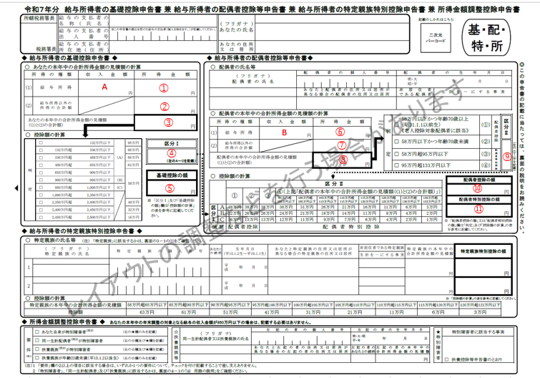
① | あなたの給与所得金額 | エラー |  | 円 |  | 所得金額調整控除（子ども） |  | 控除対象外
② | あなたの給与所得以外の所得の合計額 | 0 |  | 円 |  | 所得金額調整控除（年金） |  | 控除対象外
③ | 本年中の合計所得金額の見積額 | エラー |  | 円
④ | 区分Ⅰ | エラー |  |  |  | 所得金額調整控除額（子ども） |  | 0 | 円
⑤ | 基礎控除の額 | 対象外 |  | 円 |  | 所得金額調整控除額（年金） |  | 0 | 円

⑥ | 配偶者の給与所得金額 | 0 |  | 円 |  | 所得金額調整控除（子ども） |  | 控除対象外
⑦ | 配偶者の給与所得以外の所得の合計額 | 0 |  | 円 |  | 所得金額調整控除（年金） |  | 控除対象外
⑧ | 本年中の合計所得金額の見積額 | 0 |  | 円
⑨ | 区分Ⅱ | ① |  |  |  | 所得金額調整控除額（子ども） |  | 0 | 円
 |  |  |  |  |  | 所得金額調整控除額（年金） |  | 0 | 円
⑩ | 配偶者控除の額 |  | 対象外 | 円
⑪ | 配偶者特別控除の額 |  | 対象外 | 円

 | ①～⑪、A～Bの数字は右記の申告書欄に記入するようになります。

※配偶者以外の扶養親族等で給与収入と年金所得がある人は、所得金額調整控除（年金等）に該当する可能性があるので、配偶者入力欄に同じように入力後、判定結果の⑧の額を扶養控除異動届申告書に記載する必要があります。
※特定親族も、配偶者入力欄で所得の計算のみ可能です。
（特定親族特別控除額は申告書の表で確認してください）

 |  |  |  |  |  |  | Ⅶ－２

